Лист1
Название | Назначение, описание | Прямая ссылка где купить | Количество | Фотография
Драйвер двигателя L298N | Перераспределение питания для двигателей и управление ими | https://ozon.ru/t/1WvbGh0 | 2 шт. | 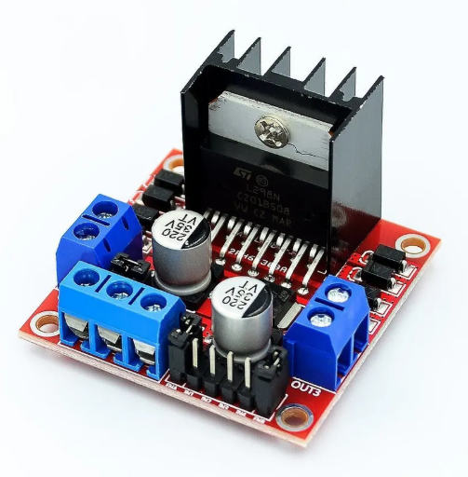
Коллекторный мотор редуктор с энкодером JGA25-370B | Привидение в движение робота | https://iarduino.ru/shop/Mehanika/motor-reduktor-25mm-620-ob-min-s-enkoderom.html?ysclid=m95d2w9cgn767649234 | 4 шт. | 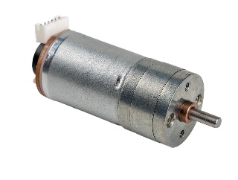
ESP32 с платой расширения | Приём, обработка и передача данных, формирование траектории движения и управляющим сигналом | https://ozon.ru/t/pTzeJzi | 1 шт.
Понижающий DC-DC преобразователь XL5016 | Распределение питания с аккумулятора на силовую и управляющуюю части робота | https://ozon.ru/t/fc02fRQ | 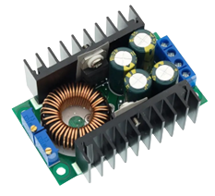 2 шт.
Аккумуляторная батарея LI-ION 18650, 3000 mah | Питание для манипулятора | https://ozon.ru/t/HOLjCTk | 4 шт. | 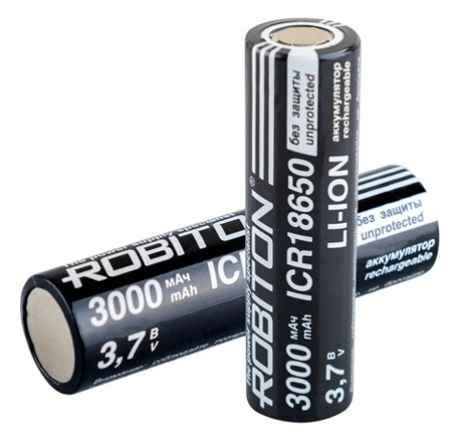
Корпус для аккумуляторной батареии 18560 | Часть для сборки аккумуляторного блока | https://ozon.ru/t/hwGShbe | 4 шт. | 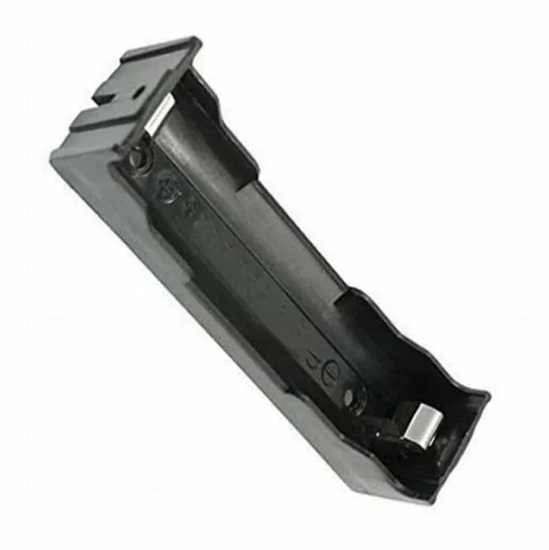
Аккумуляторная батарея LI-PO 3S, 5200 mah | Питание для силовой и управляющей частей робота | https://ozon.ru/t/lQixmP5 | 1 шт.
Сервопривод MG996 | Управление захватным устройством манипулятора и звеньями кроме первого | https://ozon.ru/t/WfIpyrz | 3 шт. | 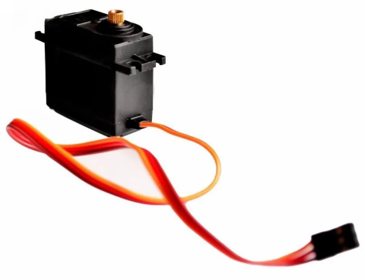
Сервопривод DS3235-180 | Управление первым звеном манипулятора | https://ozon.ru/t/97Wx6KC | 1 шт. | 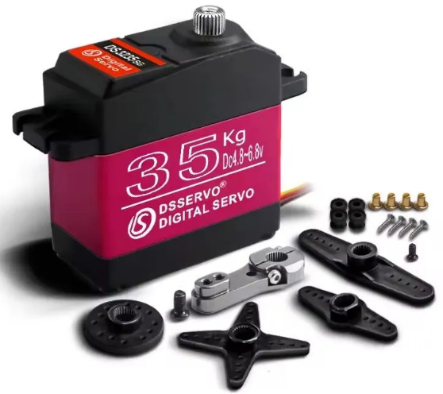
Датчик линии TCRT5000 | Считывание положения робота относительно линии для режима работы движения робота по линии | https://ozon.ru/t/I0Xzli0 | 3 шт.
Лидар Dreame D9 | Ориентация и картографирование робота в пространстве | https://ozon.ru/t/vIx5oFZ | 1 шт. | 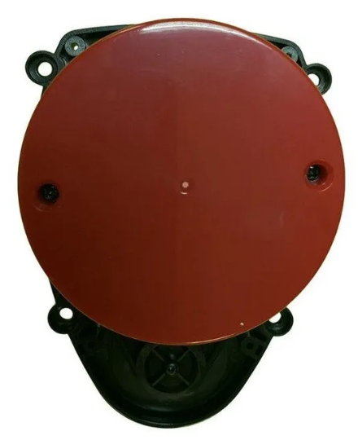
Кнопка KCD11 | Подача питания от литий-ионных аккумуляторных батарей на сервоприводы | https://ozon.ru/t/J28eHl8 | 1 шт. | 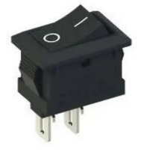
Кабель питания XT60 "папа-мама" | Подключение литий-полимерной аккумуляторной батареи | https://ozon.ru/t/m8qrZe1 | 1 шт.
Поликарбонат монолитный 4х195х139 мм^3 | Корпус робота | https://ozon.ru/t/dhoF1Dj | 3 шт. | 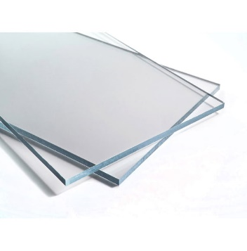
Пластиковые стяжки 2,5х200 мм^2 | Фиксация положения силовых и управляющих элементов робота на корпусе | https://ozon.ru/t/ytKwySf | 30 шт.
Кабель акустический двужильный 2x0,35 мм^2 1 м | Силовая проводка | https://ozon.ru/t/nkRERxo | 1 шт. | 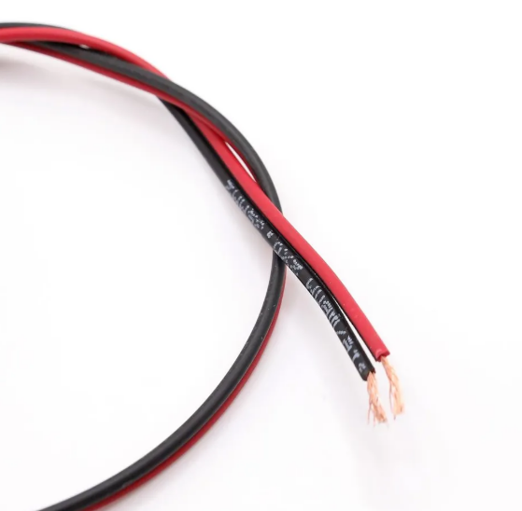
Соединительные провода "мама-мама" | Управляющая проводка | https://ozon.ru/t/DLnQRuf | 12 шт. | 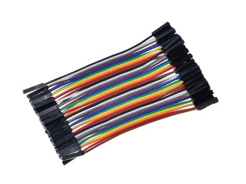
Провод монтажный Wire Wraping Wire P/N B-30-1000 1 м | Проводка системы обратной связи | https://iarduino.ru/shop/Provoda-kabeli/wire-spool-30awg-250m-red.html | 1 шт. | 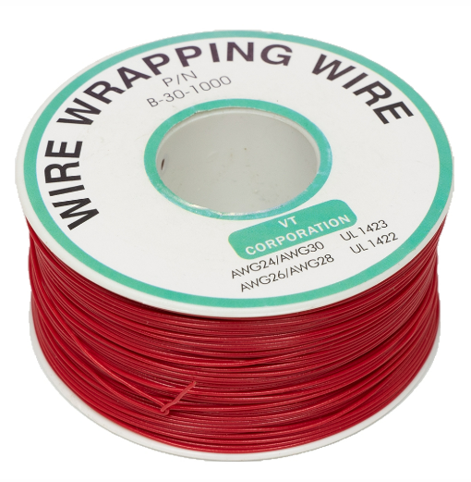
Винт под шестигранник М3х15 | Фиксация положения уголков на корпусе робота | https://ozon.ru/t/7ofVxHd | 16 шт.
Гайка М3 |  |  | 16 шт.
Винт под шестигранник М4х15 | Установка покрышек |  | 4 шт.
Гайка М4 | Сборка корпуса |  | 24 шт.
Шайба М4 |  | https://ozon.ru/t/WfI2ftw | 24 шт. | 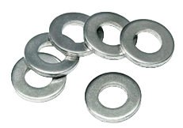
Шпилька М4х110 |  | https://ozon.ru/t/4C6idGV | 4 шт.
Термоусадка 2/1 | Изоляция проводки | https://ozon.ru/t/CK3N69K | 1 шт. | 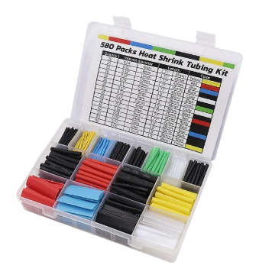
Термоусадка 4/2
Синяя изолента |  | https://ozon.ru/t/dhoYvbF | 1 шт. | 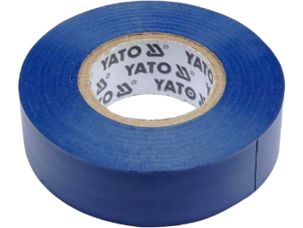
Уголки | Крепление двигателей и колёс к корпусу робота | https://ozon.ru/t/hwGVW3I | 4 шт. | 